累計グラフ（HP掲載）
...
 |  |  | 宮城県内の新型コロナウイルス罹患者数の推移
死亡者 | 1 |  | 死亡者数 | 0 | 0 | 0 | 0 | 0 | 0 | 0 | 0 | 0 | 0 | 0 | 0 | 0 | 0 | 0 | 0 | 0 | 0 | 0 | 0 | 0 | 0 | 0 | 0 | 0 | 0 | 0 | 0 | 0 | 0 | 0 | 0 | 0 | 0 | 0 | 0 | 0 | 0 | 0 | 0 | 0 | 0 | 0 | 0 | 0 | 0 | 0 | 0 | 0 | 0 | 0 | 0 | 0 | 0 | 0 | 0 | 0 | 0 | 0 | 0 | 0 | 0 | 0 | 0 | 0 | 0 | 0 | 0 | 0 | 0 | 1 | 0 | 0 | 0 | 0 | 0 | 0 | 0 | 0 | 0 | 0 | 0 | 0 | 0 | 0 | 0 | 0 | 0 | 0 | 0 | 0 | 0 | 0 | 0 | 0 | 0 | 0 | 0 | 0 | 0 | 0 | 0 | 0 | 0 | 0 | 0 | 0 | 0 | 0 | 0 | 0 | 0 | 0 | 0 | 0 | 0 | 0 | 0 | 0 | 0 | 0 | 0 | 0 | 0 | 0 | 0 | 0 | 0 | 0 | 0
 |  | 検疫所確認 | 検疫所患者療養者数 | 1 | 1 | 0 | 0 | 0 | 0 | 0 | 0 | 0 | 0 | 0 | 0 | 0 | 0 | 0 | 0 | 0 | 0 | 0 | 0 | 0 | 0 | 0 | 0 | 0 | 0 | 0 | 0 | 0 | 0 | 0 | 0 | 0 | 0 | 0 | 0 | 0 | 0 | 0 | 0 | 0 | 0 | 0 | 0 | 0 | 0 | 0 | 0 | 0 | 0 | 0 | 0 | 0 | 0 | 0 | 0 | 0 | 0 | 0 | 0 | 0 | 0 | 0 | 0 | 0 | 0 | 0 | 0 | 0 | 0 | 0 | 0 | 0 | 0 | 0 | 0 | 0 | 0 | 0 | 0 | 0 | 0 | 0 | 0 | 0 | 0 | 0 | 0 | 0 | 0 | 0 | 0 | 0 | 0 | 0 | 0 | 2 | 2 | 2 | 2 | 2 | 2 | 2 | 2 | 2 | 0 | 0 | 5 | 5 | 5 | 5 | 5 | 5 | 5 | 5 | 5 | 0 | 0 | 0 | 0 | 0 | 0 | 0 | 0 | 0 | 0 | 0 | 0 | 0 | 0
 |  |  | うち感染症指定医療機関入院 | 1 | 1 | 0 | 0 | 0 | 0 | 0 | 0 | 0 | 0 | 0 | 0 | 0 | 0 | 0 | 0 | 0 | 0 | 0 | 0 | 0 | 0 | 0 | 0 | 0 | 0 | 0 | 0 | 0 | 0 | 0 | 0 | 0 | 0 | 0 | 0 | 0 | 0 | 0 | 0 | 0 | 0 | 0 | 0 | 0 | 0 | 0 | 0 | 0 | 0 | 0 | 0 | 0 | 0 | 0 | 0 | 0 | 0 | 0 | 0 | 0 | 0 | 0 | 0 | 0 | 0 | 0 | 0 | 0 | 0 | 0 | 0 | 0 | 0 | 0 | 0 | 0 | 0 | 0 | 0 | 0 | 0 | 0 | 0 | 0 | 0 | 0 | 0 | 0 | 0 | 0 | 0 | 0 | 0 | 0 | 0 | 1 | 2 | 2 | 2 | 1 | 1 | 0 | 0 | 0 | 0 | 0 | 0 | 3 | 4 | 2 | 2 | 2 | 2 | 2 | 2 | 0 | 0 | 0 | 0 | 0 | 0 | 0 | 0 | 0
 |  |  | うち入院協力医療機関入院 | 0 | 0 | 0 | 0 | 0 | 0 | 0 | 0 | 0 | 0 | 0 | 0 | 0 | 0 | 0 | 0 | 0 | 0 | 0 | 0 | 0 | 0 | 0 | 0 | 0 | 0 | 0 | 0 | 0 | 0 | 0 | 0 | 0 | 0 | 0 | 0 | 0 | 0 | 0 | 0 | 0 | 0 | 0 | 0 | 0 | 0 | 0 | 0 | 0 | 0 | 0 | 0 | 0 | 0 | 0 | 0 | 0 | 0 | 0 | 0 | 0 | 0 | 0 | 0 | 0 | 0 | 0 | 0 | 0 | 0 | 0 | 0 | 0 | 0 | 0 | 0 | 0 | 0 | 0 | 0 | 0 | 0 | 0 | 0 | 0 | 0 | 0 | 0 | 0 | 0 | 0 | 0 | 0 | 0 | 0 | 0 | 0 | 0 | 0 | 0 | 0 | 0 | 0 | 0 | 0 | 0 | 0 | 0 | 0 | 0 | 0 | 0 | 0 | 0 | 0 | 0 | 0 | 0 | 0 | 0 | 0 | 0 | 0 | 0 | 0
 |  |  | うち宿泊療養 | 0 | 0 | 0 | 0 | 0 | 0 | 0 | 0 | 0 | 0 | 0 | 0 | 0 | 0 | 0 | 0 | 0 | 0 | 0 | 0 | 0 | 0 | 0 | 0 | 0 | 0 | 0 | 0 | 0 | 0 | 0 | 0 | 0 | 0 | 0 | 0 | 0 | 0 | 0 | 0 | 0 | 0 | 0 | 0 | 0 | 0 | 0 | 0 | 0 | 0 | 0 | 0 | 0 | 0 | 0 | 0 | 0 | 0 | 0 | 0 | 0 | 0 | 0 | 0 | 0 | 0 | 0 | 0 | 0 | 0 | 0 | 0 | 0 | 0 | 0 | 0 | 0 | 0 | 0 | 0 | 0 | 0 | 0 | 0 | 0 | 0 | 0 | 0 | 0 | 0 | 0 | 0 | 0 | 0 | 0 | 0 | 0 | 0 | 0 | 0 | 1 | 1 | 2 | 2 | 2 | 0 | 0 | 0 | 0 | 0 | 2 | 2 | 2 | 2 | 2 | 2 | 0 | 0 | 0 | 0 | 0 | 0 | 0 | 0 | 0
 |  |  | うち自宅療養又は入院調整中 | 0 | 0 | 0 | 0 | 0 | 0 | 0 | 0 | 0 | 0 | 0 | 0 | 0 | 0 | 0 | 0 | 0 | 0 | 0 | 0 | 0 | 0 | 0 | 0 | 0 | 0 | 0 | 0 | 0 | 0 | 0 | 0 | 0 | 0 | 0 | 0 | 0 | 0 | 0 | 0 | 0 | 0 | 0 | 0 | 0 | 0 | 0 | 0 | 0 | 0 | 0 | 0 | 0 | 0 | 0 | 0 | 0 | 0 | 0 | 0 | 0 | 0 | 0 | 0 | 0 | 0 | 0 | 0 | 0 | 0 | 0 | 0 | 0 | 0 | 0 | 0 | 0 | 0 | 0 | 0 | 0 | 0 | 0 | 0 | 0 | 0 | 0 | 0 | 0 | 0 | 0 | 0 | 0 | 0 | 0 | 0 | 1 | 0 | 0 | 0 | 0 | 0 | 0 | 0 | 0 | 0 | 0 | 5 | 2 | 1 | 1 | 1 | 1 | 1 | 1 | 1 | 0 | 0 | 0 | 0 | 0 | 0 | 0 | 0 | 0
 |  |  | 検疫所患者 累計数 | 1 | 1 | 1 | 1 | 1 | 1 | 1 | 1 | 1 | 1 | 1 | 1 | 1 | 1 | 1 | 1 | 1 | 1 | 1 | 1 | 1 | 1 | 1 | 1 | 1 | 1 | 1 | 1 | 1 | 1 | 1 | 1 | 1 | 1 | 1 | 1 | 1 | 1 | 1 | 1 | 1 | 1 | 1 | 1 | 1 | 1 | 1 | 1 | 1 | 1 | 1 | 1 | 1 | 1 | 1 | 1 | 1 | 1 | 1 | 1 | 1 | 1 | 1 | 1 | 1 | 1 | 1 | 1 | 1 | 1 | 1 | 1 | 1 | 1 | 1 | 1 | 1 | 1 | 1 | 1 | 1 | 1 | 1 | 1 | 1 | 1 | 1 | 1 | 1 | 1 | 1 | 1 | 1 | 1 | 1 | 1 | 3 | 3 | 3 | 3 | 3 | 3 | 3 | 3 | 3 | 3 | 3 | 8 | 8 | 8 | 8 | 8 | 8 | 8 | 8 | 8 | 8 | 8 | 8 | 8 | 8 | 8 | 8 | 8 | 8 | 8 | 8 | 8 | 8 | 8
罹患者 | 7 |  | 検疫所新規罹患者数 | 0 | 0 | 0 | 0 | 0 | 0 | 0 | 0 | 0 | 0 | 0 | 0 | 0 | 0 | 0 | 0 | 0 | 0 | 0 | 0 | 0 | 0 | 0 | 0 | 0 | 0 | 0 | 0 | 0 | 0 | 0 | 0 | 0 | 0 | 0 | 0 | 0 | 0 | 0 | 0 | 0 | 0 | 0 | 0 | 0 | 0 | 0 | 0 | 0 | 0 | 0 | 0 | 0 | 0 | 0 | 0 | 0 | 0 | 0 | 0 | 0 | 0 | 0 | 0 | 0 | 0 | 0 | 0 | 0 | 0 | 0 | 0 | 0 | 0 | 0 | 0 | 0 | 0 | 0 | 0 | 0 | 0 | 0 | 0 | 0 | 0 | 0 | 0 | 0 | 0 | 0 | 0 | 0 | 0 | 0 | 0 | 2 | 0 | 0 | 0 | 0 | 0 | 0 | 0 | 0 | 0 | 0 | 5 | 0 | 0 | 0 | 0 | 0 | 0 | 0 | 0 | 0 | 0 | 0 | 0 | 0 | 0 | 0 | 0 | 0 | 0 | 0 | 0 | 0 | 0
退院者 | 8 |  | 退院数 | 0 | 0 | 1 | 0 | 0 | 0 | 0 | 0 | 0 | 0 | 0 | 0 | 0 | 0 | 0 | 0 | 0 | 0 | 0 | 0 | 0 | 0 | 0 | 0 | 0 | 0 | 0 | 0 | 0 | 0 | 0 | 0 | 0 | 0 | 0 | 0 | 0 | 0 | 0 | 0 | 0 | 0 | 0 | 0 | 0 | 0 | 0 | 0 | 0 | 0 | 0 | 0 | 0 | 0 | 0 | 0 | 0 | 0 | 0 | 0 | 0 | 0 | 0 | 0 | 0 | 0 | 0 | 0 | 0 | 0 | 0 | 0 | 0 | 0 | 0 | 0 | 0 | 0 | 0 | 0 | 0 | 0 | 0 | 0 | 0 | 0 | 0 | 0 | 0 | 0 | 0 | 0 | 0 | 0 | 0 | 0 | 0 | 0 | 0 | 0 | 0 | 0 | 0 | 0 | 0 | 2 | 0 | 0 | 0 | 0 | 0 | 0 | 0 | 0 | 0 | 0 | 5 | 0 | 0 | 0 | 0 | 0 | 0 | 0 | 0 | 0 | 0 | 0 | 0 | 0
死亡者 | 0 |  | 死亡者数 | 0 | 0 | 0 | 0 | 0 | 0 | 0 | 0 | 0 | 0 | 0 | 0 | 0 | 0 | 0 | 0 | 0 | 0 | 0 | 0 | 0 | 0 | 0 | 0 | 0 | 0 | 0 | 0 | 0 | 0 | 0 | 0 | 0 | 0 | 0 | 0 | 0 | 0 | 0 | 0 | 0 | 0 | 0 | 0 | 0 | 0 | 0 | 0 | 0 | 0 | 0 | 0 | 0 | 0 | 0 | 0 | 0 | 0 | 0 | 0 | 0 | 0 | 0 | 0 | 0 | 0 | 0 | 0 | 0 | 0 | 0 | 0 | 0 | 0 | 0 | 0 | 0 | 0 | 0 | 0 | 0 | 0 | 0 | 0 | 0 | 0 | 0 | 0 | 0 | 0 | 0 | 0 | 0 | 0 | 0 | 0 | 0 | 0 | 0 | 0 | 0 | 0 | 0 | 0 | 0 | 0 | 0 | 0 | 0 | 0 | 0 | 0 | 0 | 0 | 0 | 0 | 0 | 0 | 0 | 0 | 0 | 0 | 0 | 0 | 0 | 0 | 0 | 0 | 0 | 0
新型コロナウイルス罹患者数の推移
 | うち感染症指定医療機関入院 | うち入院協力医療機関入院 | うち宿泊療養 | うち自宅療養又は入院調整中 | 検疫所患者療養者数 | 県発生患者 累計数
2020-02-29 | 1 | 0 | 0 | 0 | 1 | 1
2020-03-01 | 1 | 0 | 0 | 0 | 1 | 1
2020-03-02 | 1 | 0 | 0 | 0 | 0 | 1
2020-03-03 | 1 | 0 | 0 | 0 | 0 | 1
2020-03-04 | 1 | 0 | 0 | 0 | 0 | 1
2020-03-05 | 1 | 0 | 0 | 0 | 0 | 1
2020-03-06 | 1 | 0 | 0 | 0 | 0 | 1
2020-03-07 | 1 | 0 | 0 | 0 | 0 | 1
2020-03-08 | 1 | 0 | 0 | 0 | 0 | 1
2020-03-09 | 1 | 0 | 0 | 0 | 0 | 1
2020-03-10 | 0 | 0 | 0 | 0 | 0 | 1
2020-03-11 | 0 | 0 | 0 | 0 | 0 | 1
2020-03-12 | 0 | 0 | 0 | 0 | 0 | 1
2020-03-13 | 0 | 0 | 0 | 0 | 0 | 1
2020-03-14 | 0 | 0 | 0 | 0 | 0 | 1
2020-03-15 | 0 | 0 | 0 | 0 | 0 | 1
2020-03-16 | 0 | 0 | 0 | 0 | 0 | 1
2020-03-17 | 0 | 0 | 0 | 0 | 0 | 1
2020-03-18 | 0 | 0 | 0 | 0 | 0 | 1
2020-03-19 | 0 | 0 | 0 | 0 | 0 | 1
2020-03-20 | 0 | 0 | 0 | 0 | 0 | 1
2020-03-21 | 0 | 0 | 0 | 0 | 0 | 1
2020-03-22 | 0 | 0 | 0 | 0 | 0 | 1
2020-03-23 | 0 | 0 | 0 | 0 | 0 | 1
2020-03-24 | 0 | 0 | 0 | 0 | 0 | 1
2020-03-25 | 0 | 0 | 0 | 0 | 0 | 1
2020-03-26 | 0 | 0 | 0 | 1 | 0 | 2
2020-03-27 | 1 | 0 | 0 | 0 | 0 | 2
2020-03-28 | 1 | 0 | 0 | 0 | 0 | 2
2020-03-29 | 3 | 0 | 0 | 0 | 0 | 4
2020-03-30 | 5 | 0 | 0 | 0 | 0 | 6
2020-03-31 | 6 | 0 | 0 | 0 | 0 | 7
2020-04-01 | 10 | 0 | 0 | 0 | 0 | 11
2020-04-02 | 11 | 0 | 0 | 0 | 0 | 12
2020-04-03 | 13 | 1 | 0 | 3 | 0 | 18
2020-04-04 | 19 | 0 | 0 | 0 | 0 | 20
2020-04-05 | 19 | 1 | 0 | 2 | 0 | 23
2020-04-06 | 19 | 3 | 0 | 3 | 0 | 26
2020-04-07 | 20 | 4 | 0 | 7 | 0 | 32
2020-04-08 | 23 | 8 | 0 | 2 | 0 | 34
2020-04-09 | 23 | 8 | 0 | 4 | 0 | 36
2020-04-10 | 23 | 11 | 0 | 2 | 0 | 38
2020-04-11 | 24 | 10 | 0 | 8 | 0 | 45
2020-04-12 | 23 | 12 | 0 | 11 | 0 | 51
2020-04-13 | 25 | 12 | 0 | 12 | 0 | 54
2020-04-14 | 28 | 16 | 0 | 14 | 0 | 64
2020-04-15 | 23 | 15 | 1 | 15 | 0 | 65
2020-04-16 | 25 | 15 | 3 | 23 | 0 | 78
2020-04-17 | 26 | 15 | 3 | 22 | 0 | 79
2020-04-18 | 27 | 14 | 2 | 27 | 0 | 83
...

※ 検疫所確認患者の療養状況の内訳は，上記の表でご確認ください。

日別集計（HP掲載）
県内陽性者数（１日） ※検疫所確認患者含む
 | 県内陽性者数 | 検疫所確認患者
2020-01-15 | 0 | 0
2020-01-16 | 0 | 0
2020-01-17 | 0 | 0
2020-01-18 | 0 | 0
2020-01-19 | 0 | 0
2020-01-20 | 0 | 0
2020-01-21 | 0 | 0
2020-01-22 | 0 | 0
2020-01-23 | 0 | 0
2020-01-24 | 0 | 0
2020-01-25 | 0 | 0
2020-01-26 | 0 | 0
2020-01-27 | 0 | 0
2020-01-28 | 0 | 0
2020-01-29 | 0 | 0
2020-01-30 | 0 | 0
2020-01-31 | 0 | 0
2020-02-01 | 0 | 0
2020-02-02 | 0 | 0
2020-02-03 | 0 | 0
2020-02-04 | 0 | 0
2020-02-05 | 0 | 0
2020-02-06 | 0 | 0
2020-02-07 | 0 | 0
2020-02-11 | 0 | 0
2020-02-12 | 0 | 0
2020-02-13 | 0 | 0
2020-02-14 | 0 | 0
2020-02-15 | 0 | 0
2020-02-16 | 0 | 0
2020-02-17 | 0 | 0
2020-02-18 | 0 | 0
2020-02-19 | 0 | 0
2020-02-20 | 0 | 0
2020-02-21 | 0 | 0
2020-02-22 | 0 | 0
2020-02-23 | 0 | 0
2020-02-24 | 0 | 0
2020-02-25 | 0 | 0
2020-02-26 | 0 | 0
2020-02-27 | 0 | 0
2020-02-28 | 0 | 0
2020-02-29 | 1 | 0
2020-03-01 | 0 | 0
2020-03-02 | 0 | 0
2020-03-03 | 0 | 0
2020-03-04 | 0 | 0
2020-03-05 | 0 | 0
2020-03-06 | 0 | 0
2020-03-07 | 0 | 0
...
日付 | 県１日 | 検疫所１日 | 合計 | 県累計
2020-01-15 | 0 | 0 | 0 | 0 | 2020-07-03
2020-01-16 | 0 | 0 | 0 | 0 |  | 県内陽性者数
2020-01-17 | 0 | 0 | 0 | 0 |  | 検疫所確認患者
2020-01-18 | 0 | 0 | 0 | 0
2020-01-19 | 0 | 0 | 0 | 0
2020-01-20 | 0 | 0 | 0 | 0
2020-01-21 | 0 | 0 | 0 | 0
2020-01-22 | 0 | 0 | 0 | 0
2020-01-23 | 0 | 0 | 0 | 0
2020-01-24 | 0 | 0 | 0 | 0
2020-01-25 | 0 | 0 | 0 | 0
2020-01-26 | 0 | 0 | 0 | 0
2020-01-27 | 0 | 0 | 0 | 0
2020-01-28 | 0 | 0 | 0 | 0
2020-01-29 | 0 | 0 | 0 | 0
2020-01-30 | 0 | 0 | 0 | 0
2020-01-31 | 0 | 0 | 0 | 0
2020-02-01 | 0 | 0 | 0 | 0
2020-02-02 | 0 | 0 | 0 | 0
2020-02-03 | 0 | 0 | 0 | 0
2020-02-04 | 0 | 0 | 0 | 0
2020-02-05 | 0 | 0 | 0 | 0
2020-02-06 | 0 | 0 | 0 | 0
2020-02-07 | 0 | 0 | 0 | 0
2020-02-11 | 0 | 0 | 0 | 0
2020-02-12 | 0 | 0 | 0 | 0
2020-02-13 | 0 | 0 | 0 | 0
2020-02-14 | 0 | 0 | 0 | 0
2020-02-15 | 0 | 0 | 0 | 0
2020-02-16 | 0 | 0 | 0 | 0
2020-02-17 | 0 | 0 | 0 | 0
2020-02-18 | 0 | 0 | 0 | 0
2020-02-19 | 0 | 0 | 0 | 0
2020-02-20 | 0 | 0 | 0 | 0
...

その他集計（HP掲載）
陽性者の内訳
 |  |  |  |  |  | 2020-07-03

＜陽性患者の現在の状況＞
 |  |  | 県発生患者 | 検疫所 確認患者 | 合計 |  |  |  |  | 合計
 | 陽性者 総計 |  | 95人 | 8人 | 103人 |  |  | 陽性者 総計 |  | 103人
 | 内訳 | 入院中 | 4人 | 0人 | 4人 |  |  | 内訳 | 入院中 | 4人
 |  | 入院調整中 | 0人 | 0人 | 0人 |  |  |  | 入院調整中 | 0人
 |  | 宿泊療養中 | 0人 | 0人 | 0人 |  |  |  | 宿泊療養中 | 0人
 |  | 自宅療養中 | 0人 | 0人 | 0人 |  |  |  | 自宅療養中 | 0人
 |  | 退院・療養解除 | 90人 | 8人 | 98人 |  |  |  | 退院・療養解除 | 98人
 |  | 死亡 | 1人 | 0人 | 1人 |  |  |  | 死亡 | 1人
 | ※入院患者の入院医療機関内訳
 |  | 感染症指定医療機関（７病院）：4人
 |  | 入院協力医療機関（１３病院）：0人

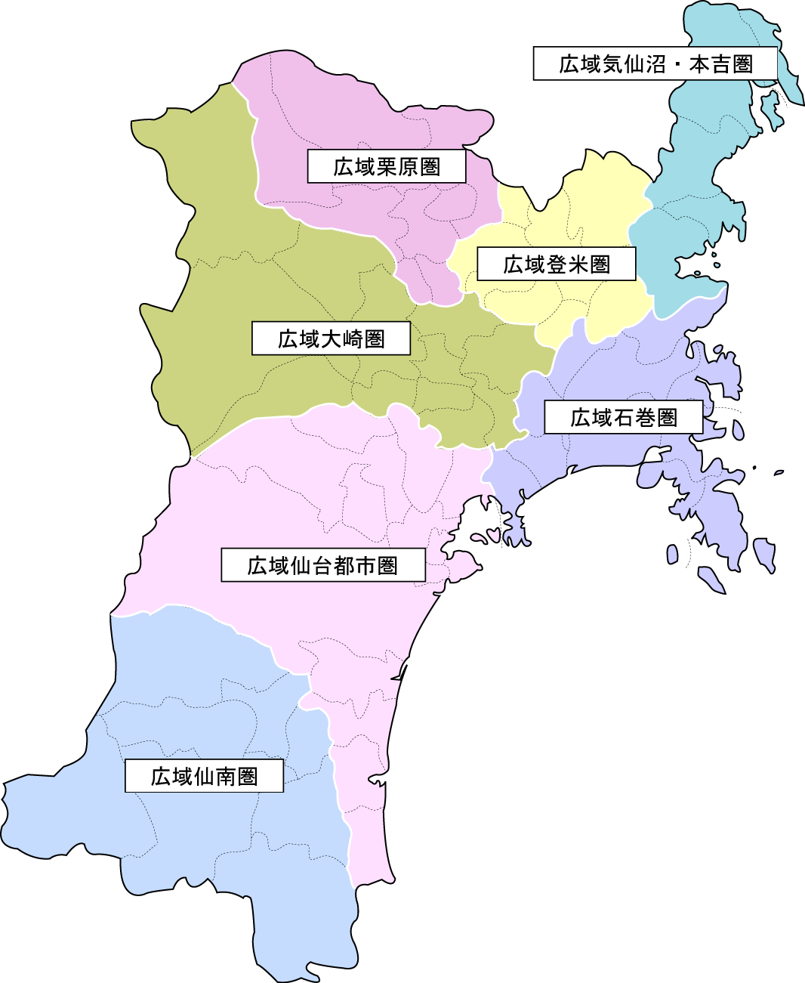
1人
0人
＜保健所管轄別陽性者数＞
 |  |  | 人数
 | 県保健所管内 | 仙南保健所管内 | 0人 |  |  |  | 仙南
 |  | 塩釜保健所管内 | 16人 |  |  |  | 塩釜
9人
0人
 |  | 大崎保健所管内 | 9人 |  |  |  | 大崎
0人
 |  | 栗原保健所管内 | 0人 |  |  |  | 栗原
 |  | 登米保健所管内 | 0人 |  |  |  | 登米
84人
うち塩釜：16人
 |  | 石巻保健所管内 | 0人 |  |  |  | 石巻
うち仙台市：68人
 |  | 気仙沼保健所管内 | 1人 |  |  |  | 気仙沼
0人
 |  | 仙台市 | 68人 |  |  |  | 84人
県外：1人
 |  | 県外 | 1人 |  |  |  | うち塩釜：16人
 |  | 総計 | 95人 |  |  |  | うち仙台市：68人
 |  |  |  |  |  |  | 県外：1人

